关系图
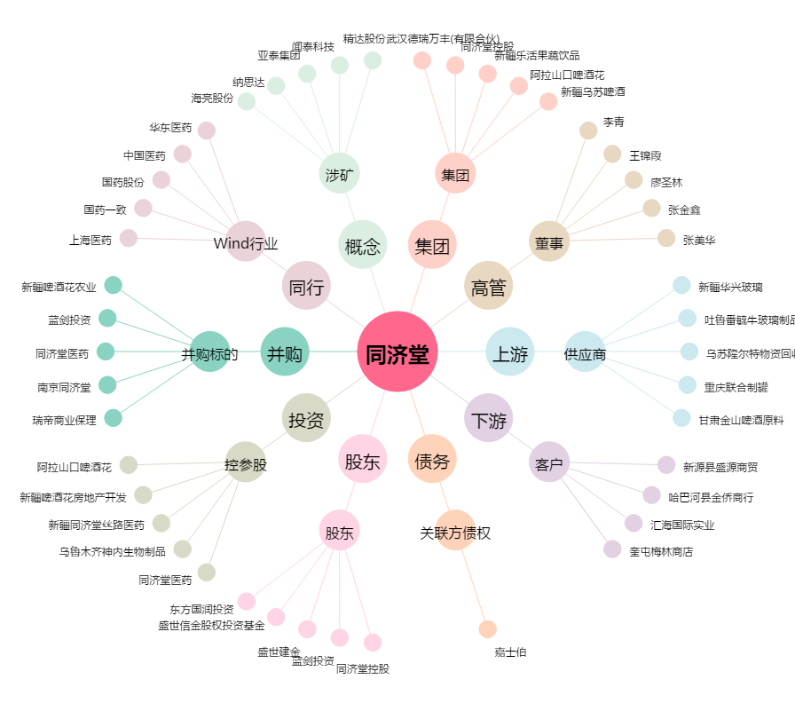
同济堂[600090.SH] - 关系概览图

